Bénin
 | Bénin - COURBE DES TAUX 02/12/2024

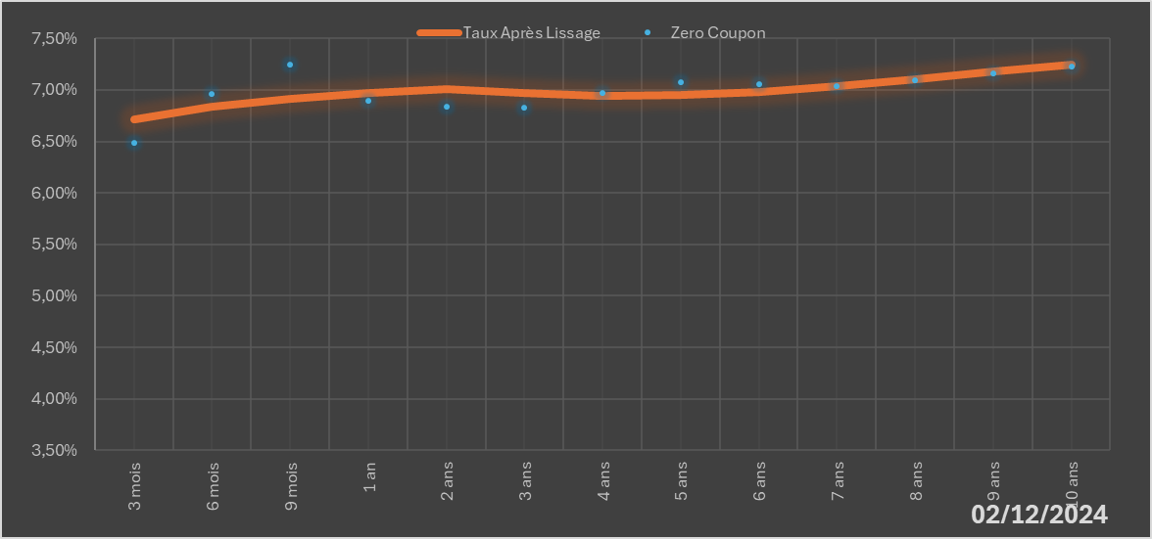
 |  | Maturité | Zero Coupon | Taux Après Lissage
 |  | 3 mois | 6.4872% | 6.7116%
 |  | 6 mois | 6.9648% | 6.8341%
 |  | 9 mois | 7.2468% | 6.9155%
 |  | 1 an | 6.8916% | 6.9667%
 |  | 2 ans | 6.8332% | 7.0099%
 |  | 3 ans | 6.8287% | 6.9714%
 |  | 4 ans | 6.9689% | 6.9448%
 |  | 5 ans | 7.0731% | 6.9498%
 |  | 6 ans | 7.0606% | 6.9835%
 |  | 7 ans | 7.0344% | 7.0374%
 |  | 8 ans | 7.0956% | 7.1036%
 |  | 9 ans | 7.1583% | 7.1759%
 |  | 10 ans | 7.2229% | 7.2500%

2024-12-02
oui

Bénin

